问题
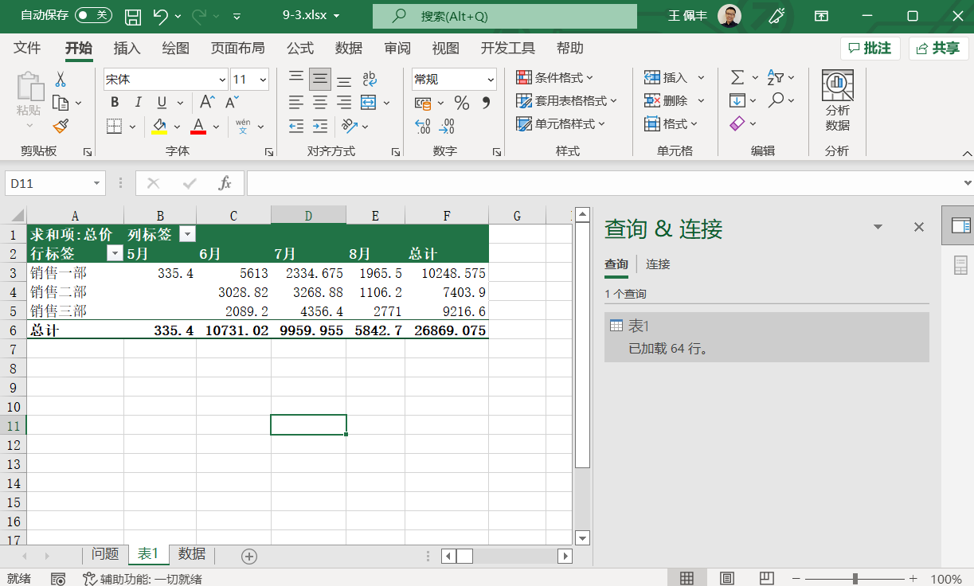
 |  | 课后小练习

任务：
 | 使用PowerQuer工具-“自表格/区域”的方式抓取数据，整理后创建数据透视表。
 | 完成效果如下图所示。

